Sommaire
Psicocap : Profil sociosanitaire | Territoire couvert par le projet Psicocap
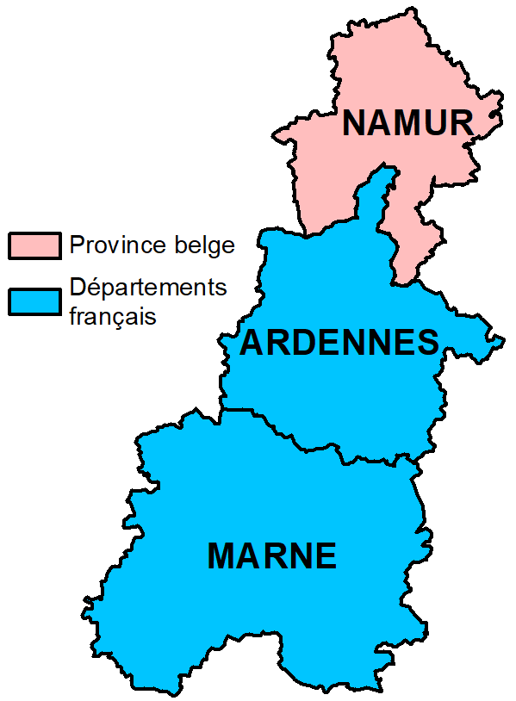
Offre de soins
Soins de première ligne
Equipes mobiles
Réhabilitation psycho-sociale
Soins hospitaliers
Formules résidentielles spécifiques

